別紙-1
Ver.18 別紙－１

 | ナミックス（株）
 | 品質保証本部 宛

受領確認書

 | 以下一式を受領いたしました。

 |  | ＮＡＭＩＣＳグリーン調達基準書 第１８版
 |  | 別紙－１ 受領確認書
 |  | 別紙－２ 適合証明書
 |  | 別紙－３ 成分表および各国登録状況
 |  | 別紙－４ システム構築状況調査票
 |  | 別紙－５ 該非判定書

 |  | 関連規定：NAMICSグリーン調達基準 環境負荷物質リスト

 |  | ※黄色のセルを全て埋めた上でご提出をお願いします。

 |  | 受領日
 |  | 会社名（事業所名）
 |  | 責任部署名
 |  | 責任者 役職､氏名､印 | 役職
印
 |  |  | 氏名
 |  |  | ＴＥＬ
 |  |  | ＦＡＸ
 |  |  | E-mail

別紙-2
 |  | Ver.18 別紙－２
 |  | ナミックス（株）
 |  | 品質保証本部 宛
 |  | NAMICS グリーン調達基準 適合証明書

貴社に納入する以下の製品は、最新のNAMICSグリーン調達基準を以下の証明区分で満たしていることを証明します。

 |  | ■適合： 規制レベル１～２のすべての物質が調達基準の閾値（許容濃度）に適合している。
 |  | ■条件付き適合：規制レベル１の物質は調達基準の閾値（許容濃度）に適合しているが、規制レベル２の物質を閾値を越えて含有しており、 併せて以下の「２ー使用物質 詳細報告」に記載した対策に沿って是正に取り組む。
 |  | ■不適合： 規制レベル１の物質を閾値を超えて含有している。 又は、規制レベル１の物質は調達基準の閾値（許容濃度）には適合しているが、 規制レベル２の物質を閾値を越えて含有している。さらに以下の「２ー使用物質 詳細報告」に記載した理由により 含有することが不可避であり、現状のままとする。

 |  | ※黄色のセルを全て埋めた上でご提出をお願いします。
 |  | ●入力要項 |  | ①「対象製品リスト」に調査対象製品名を記入下さい。
 |  |  |  | ② NAMICSグリーン調達基準 環境負荷物質リストを確認し、「証明区分」を回答下さい。
 |  |  |  | ※証明区分が「適合」の場合は③の対応は不要です。
 |  |  |  | ③ 1-1、1-2の確認結果に回答を入力下さい。
 |  |  |  | 閾値（許容濃度）を超えて含有している場合は”不適合”を選択し「２ー使用物質 詳細報告」に含有情報をご報告願います。
 |  |  |  | 対象用途 に該当しない場合は、“対象外”を選択願います。
 |  |  |  | 複数製品で回答される際、確認結果が「不適合」と「対象外」で重複する場合は、「不適合」を選択願います。
 |  |  |  | ④ 責任者に押印を頂いた上、弊社へご提出下さい。
 |  | ※別途NAMICSグリーン調達基準 環境負荷物質リストを確認しており、証明区分が「適合」となる場合は、 2ページ目以降の提出は不要です。
 |  | 対象製品リスト
 |  | No. | 製 品 名 |  | 証明区分 |  | No. | 製 品 名 |  |  | 証明区分
 |  | 1 |  |  |  |  | 11
 |  | 2 |  |  |  |  | 12
 |  | 3 |  |  |  |  | 13
 |  | 4 |  |  |  |  | 14
 |  | 5 |  |  |  |  | 15
 |  | 6 |  |  |  |  | 16
 |  | 7 |  |  |  |  | 17
 |  | 8 |  |  |  |  | 18
 |  | 9 |  |  |  |  | 19
 |  | 10 |  |  |  |  | 20

 |  | 備考：

 |  | 回答年月日
 |  | 会社名（事業所名）
 |  | 責任部署名
 |  | 責任者 役職 氏名 印 |  | 役職
印
 |  |  |  | 氏名
 |  |  |  | ＴＥＬ
 |  |  |  | ＦＡＸ
 |  |  |  | E-mail

 |  | １．環境負荷化学物質 適合状況の確認
 |  | 1-1．規制物質（"適合"の根拠として分析データを伴う）
 | 管理 № |  | 物質名 |  |  | CAS № |  | 規制 レベル | 対象用途 | 閾値 （許容濃度） |  | 確認結果
 |  |  |  |  | 分析対象
 | P1001 |  | カドミウム及びその化合物 |  | 原材料、その他材料 | － |  | レベル１ | 亜鉛を含む金属材料の不純物 | 100ppm未満 |  | プルダウンで回答を選択願います
 |  |  |  |  |  |  |  |  | 上記以外の用途 | 5ppm未満 |  | プルダウンで回答を選択願います
 | P1002 |  | 鉛及びその化合物 |  |  | － |  | レベル１ | 以下及び鉛を意図的に使用したガラスフリットを除く全ての用途 | 100ppm未満 |  | プルダウンで回答を選択願います
 |  |  |  |  |  |  |  |  | スズを含む金属材料の不純物 | 500ppm以下 |  | プルダウンで回答を選択願います
 | P1003 |  | 水銀及びその化合物 |  |  | － |  | レベル１ | 全ての用途 | 2ppm未満 |  | プルダウンで回答を選択願います
 | P1004 |  | 六価クロム化合物 |  |  | － |  | レベル１ | 全ての用途 | 10ppm未満 |  | プルダウンで回答を選択願います
 | P1005 |  | 包装材におけるカドミウム、鉛、水銀、六価クロム（４重金属）の合計 |  | 副資材 | － |  | レベル１ | ナミックスが包装材料として購入している全ての副資材 | 包装を構成する各均質素材毎で、４重金属の合計で50ppm 未満 |  | プルダウンで回答を選択願います
 | P1006 |  | ポリブロモビフェニル（PBB） |  | 全材料 | － |  | レベル１ | 全ての用途 | 1000ppm未満 |  | プルダウンで回答を選択願います
 | P1007 |  | ポリブロモジフェニルエーテル（PBDE） （DecaBDE含む） |  |  | － |  | レベル１ | 全ての用途 | 1000ppm未満 |  | プルダウンで回答を選択願います
 | P1033 |  | 特定のフタル酸エステル（DEHP/DBP/BBP/DIBP） |  |  | 別表1.4参照 |  | レベル1 | 全ての用途 | 50ppm未満 |  | プルダウンで回答を選択願います

 |  | １-2．規制物質（"適合"の根拠として分析データを伴わない）
 | 管理 № |  | 物質名 |  |  | CAS № |  | 規制 レベル | 対象用途 | 閾値 （許容濃度） |  | 確認結果

 | P1008 |  | ヘキサブロモシクロドデカン（HBCDD） |  |  | 25637-99-4 3194-55-6 134237-50-6 134237-51-7 134237-52-8 |  | レベル１ | 全ての用途 | 50ppm未満 |  | プルダウンで回答を選択願います
 | P1009 |  | ポリ塩化ビフェニル（PCB） |  |  | － |  | レベル１ | 全ての用途 | 50ppm未満 |  | プルダウンで回答を選択願います
 | P1010 |  | ポリ塩化ナフタレン（PCN） |  |  | － |  | レベル１ | 全ての用途 | 1000ppm未満 |  | プルダウンで回答を選択願います
 | P1011 |  | ポリ塩化ターフェニル（PCT） |  |  | － |  | レベル１ | 全ての用途 | 50ppm未満 |  | プルダウンで回答を選択願います
 | P1012 |  | 塩素化パラフィン（CP） |  |  | 85535-84-8 84082-38-2 71011-12-6 85536-22-7 85535-85-9 85535-86-0 |  | レベル１ | 全ての用途 | 100ppm未満 |  | プルダウンで回答を選択願います
 | P1013 |  | ポリ塩化ビニル及びPVC混合物 |  |  | － |  | レベル１ | 絶縁テープ、ラベルを除く全ての用途 | 1000ppm未満 |  | プルダウンで回答を選択願います
 | P1014 |  | ハイドロフルオロカーボン(HFC)、パーフルオロカーボン(PFC)、六フッ化硫黄(SF6) |  |  | － |  | レベル１ | 全ての用途 | 1000ppm未満 |  | プルダウンで回答を選択願います
 | P1015 |  | オゾン層破壊物質 |  |  | － |  | レベル１ | 全ての用途 | 1000ppm未満 |  | プルダウンで回答を選択願います
 | P1016 |  | ハイドロクロロフルオロカーボン（HCFC） |  |  | － |  | レベル１ | 全ての用途 | 1000ppm未満 |  | プルダウンで回答を選択願います
 | P1017 |  | パーフルオロオクタンスルホン酸（PFOS）とその塩及び関連物質 |  |  | － |  | レベル１ | 全ての用途 | 1000ppm未満 |  | プルダウンで回答を選択願います
 | P1018 |  | パーフルオロオクタン酸（PFOA）とその塩及び関連物質 |  |  | 別表1.1参照 |  | レベル１ | 全ての用途 | PFOA とその塩及び関連物質の合計で 25ppb未満 |  | プルダウンで回答を選択願います
 | P1019 |  | ベリリウム及びその化合物 |  |  | － |  | レベル１ | 全ての用途 | 1000ppm未満 |  | プルダウンで回答を選択願います
 | P1020 |  | 塩化コバルト |  |  | 7646-79-9 |  | レベル１ | 全ての用途 | 1000ppm未満 |  | プルダウンで回答を選択願います
 | P1021 |  | 砒素及びその化合物 |  |  | － |  | レベル１ | 全ての用途 | 1000ppm未満 |  | プルダウンで回答を選択願います
 | P1022 |  | 石綿（アスベスト） |  |  | － |  | レベル１ | 全ての用途 | 1000ppm未満 |  | プルダウンで回答を選択願います
 | P1023 |  | 特定アゾ化合物 （特定のアミンが発生するアゾ化合物および特定アミン） |  |  | 別表1.2参照 |  | レベル１ | 全ての用途 | 30ppm未満 |  | プルダウンで回答を選択願います
 | P1024 |  | ホルムアルデヒド |  |  | 50-00-0 |  | レベル１ | 不純物、又は未反応分としての残留を除く全ての用途 | 300ppm未満 |  | プルダウンで回答を選択願います
 | P1025 |  | N-フェニルベンゼンアミンとスチレンおよび2,4,4-トリメチルペンテンとの反応生成物 (BNST) |  |  | 68921-45-9 |  | レベル１ | 全ての用途 | 意図的使用無し |  | プルダウンで回答を選択願います

 |  | １-2．規制物質（"適合"の根拠として分析データを伴わない）続き
 | 管理 № |  | 物質名 |  |  | CAS № |  | 規制 レベル | 対象用途 | 閾値 （許容濃度） |  | 確認結果

 | P1026 |  | フマル酸ジメチル（DMF） |  |  | 624-49-7 |  | レベル１ | 全ての用途 | 0.1ppm未満 |  | プルダウンで回答を選択願います
 | P1027 |  | 特定の多環芳香族炭化水素（PAH） |  |  | 別表1.3参照 |  | レベル１ | 全ての用途 | 1ppm未満 |  | プルダウンで回答を選択願います
 | P1028 |  | ベンゼン |  |  | 71-43-2 |  | レベル１ | 全ての用途 | 1000ppm未満 |  | プルダウンで回答を選択願います
 | P1029 |  | ヘキサクロロベンゼン |  |  | 118-74-1 |  | レベル１ | 全ての用途 | 1000ppm未満 |  | プルダウンで回答を選択願います
 | P1030 |  | 人権侵害及び高リスク地域に関わる鉱物（紛争地域、及び高リスク地域(CAHRAs)原産の鉱物） https://www.cahraslist.net/cahras （金、スズ、タンタル、タングステン及びコバルト、マイカ） |  |  | － |  | レベル１ | 全ての用途 | 意図的使用無し |  | プルダウンで回答を選択願います
 | P1031 |  | 放射性物質 [ウラン（U）、プルトニウム（Pu）、ラドン（Rn）、アメリシウム（Am）、トリウム（Th）、セシウム（Cs）、ストロンチウム（Sr）など] |  |  | － |  | レベル１ | 全ての用途 | 1000ppm未満 |  | プルダウンで回答を選択願います
 | P1032 |  | 赤燐／黄燐 |  |  | － |  | レベル１ | 全ての用途 | 1000ppm未満 |  | プルダウンで回答を選択願います
 | P1034 |  | りん酸トリス2-クロロエチル（TCEP） りん酸トリス(1-メチル-2-クロロエチル)（TCPP） りん酸トリス(1,3-ジクロロ-2-プロピル)（TDCPP） |  |  | 115-96-8 13674-84-5 13674-87-8 |  | レベル１ | 全ての用途 | 1000ppm未満 |  | プルダウンで回答を選択願います
 | P1035 |  | ペルフルオロヘキサンスルホン酸(PFHxS)とその塩及び関連物質 |  |  | － |  | レベル１ | 全ての用途 | PFHxSとその塩の合計で25ppb未満 PFHxS関連物質の合計で1000ppb未満 |  | プルダウンで回答を選択願います
 | P1036 |  | デカブロモジフェニルエタン（DBDPE） |  |  | 84852-53-9 |  | レベル１ | 全ての用途 | 意図的使用無し |  | プルダウンで回答を選択願います
 | P1037 |  | 1,6,7,8,9,14,15,16,17,17,18,18-ドデカクロロペンタシクロ[12.2.1.16,9.02,13.05,10]オクタデカ-7,15ジエン （”デクロランプラス”TM） |  |  | － |  | レベル１ | 全ての用途 | 意図的使用無し |  | プルダウンで回答を選択願います
 | P1038 |  | 長鎖ペルフルオロアルキルカルボン酸（LCPFACs）およびペルフルオロアルキルスルホン酸化合物 |  |  | － |  | レベル１ | 全ての用途 | 意図的使用無し |  | プルダウンで回答を選択願います
 | P1039 |  | TSCA 優先物質（PBT、First 10 Chemical Substances） |  |  | 別表1.5参照 |  | レベル１ | 全ての用途 | 意図的使用無し |  | プルダウンで回答を選択願います
 | P1040 |  | アクリルアミド（モノマー） |  |  | 79-06-1 2680-03-7 |  | レベル１ | 全ての用途 | 5ppm未満 |  | プルダウンで回答を選択願います
 | P1041 |  | ダイオキシン類及びフラン類 |  |  | 別表1.6参照 |  | レベル１ | 全ての用途 | 意図的使用無し |  | プルダウンで回答を選択願います
 | P1042 |  | クロロフェノール |  |  | 別表1.7参照 |  | レベル１ | 全ての用途 | 0.1ppm未満 |  | プルダウンで回答を選択願います
 | P1043 |  | 着色剤（発がん性、皮膚感作性の懸念があるもの） |  |  | 別表1.8参照 |  | レベル１ | 全ての用途 | 20ppm未満 |  | プルダウンで回答を選択願います
 | P1044 |  | ペルフルオロヘキサン酸（PFHxA）とその塩及び関連物質 |  |  | － |  | レベル１ | 全ての用途 | PFHxAとその塩の合計で25ppb未満 PFHxA関連物質の合計で1000ppb未満 |  | プルダウンで回答を選択願います
 | P1045 |  | メチルフェノール化合物 |  |  | 95-48-7 106-44-5 108-39-4 1319-77-3 |  | レベル１ | 全ての用途 | メチルフェノール化合物の合計で10ppm未満 |  | プルダウンで回答を選択願います
 | P1046 |  | 農薬類 |  |  | 別表1.9参照 |  | レベル１ | 全ての用途 | 農薬類の合計で0.5ppm未満 |  | プルダウンで回答を選択願います
 | P1047 |  | UV安定剤 |  |  | 3846-71-7 3864-99-1 25973-55-1 36437-37-3 |  | レベル１ | 全ての用途 | 1000ppm未満 |  | プルダウンで回答を選択願います
 | P1048 |  | 長鎖（C9-C20）ペルフルオロカルボン酸（PFCAs）とその塩及び関連物質 |  |  | － |  | レベル１ | 全ての用途 | 意図的使用無し |  | プルダウンで回答を選択願います
 | P1049 |  | ペルフルオロカルボン酸(PFCAs) C9-C14とその塩及び関連物質 |  |  | － |  | レベル１ | 全ての用途 | PFCAsとその塩及び関連物質の合計で 25ppb未満 |  | プルダウンで回答を選択願います
 | P1050 |  | ハロゲン化ジフェニルメタン類 |  |  | 76253-60-6 81161-70-8 99688-47-8 |  | レベル１ | 全ての用途 | 1ppm未満 |  | プルダウンで回答を選択願います
 | P1051 |  | ラテックス、天然ゴム |  |  | － |  | レベル１ | 全ての用途 | 意図的使用無し |  | プルダウンで回答を選択願います
 | P1052 |  | 過塩素酸塩 |  |  | 7601-89-0 7778-74-7 7790-98-9 7791-03-9 10034-81-8 |  | レベル１ | 全ての用途 | 過塩素酸塩の合計で0.1ppm未満 |  | プルダウンで回答を選択願います
 | P1053 |  | テトラブロモビスフェノールA(TBBA, TBBPA) |  |  | 79-94-7 |  | レベル１ | 全ての用途 | 臭素として900ppm未満 |  | プルダウンで回答を選択願います
 | P1054 |  | ペルフルオロブタンスルホン酸(PFBS)及び関連物質 |  |  | － |  | レベル1 | 全ての用途 | 1000ppm未満 |  | プルダウンで回答を選択願います
 | P2001 |  | 有機スズ化合物 |  |  | 別表1.10参照 |  | レベル2 | 全ての用途 | 有機スズ化合物の合計で1000ppm未満 |  | プルダウンで回答を選択願います
 | P2002 |  | アクリレートモノマー グループ1 |  |  | 別表1.11参照 |  | レベル2 | 全ての用途 | 1000ppm未満 |  | プルダウンで回答を選択願います
 | P2003 |  | PFAS（Per-and Polyfluoroalkyl Substances） 少なくとも1つの脂肪族-CF2または-CF3を含む物質 |  |  | － |  | レベル2 | 全ての用途 | 50ppm未満 |  | プルダウンで回答を選択願います
 | P2004 |  | 殺生物剤 |  |  | 別表1.12参照 |  | レベル2 | 全ての用途 | 意図的使用無し |  | プルダウンで回答を選択願います

 |  | 含有する規制物質の管理No.

 |  | ２ー使用物質 詳細報告
 |  | ●入力要項 |  | 1-1 および 1-2 で"不適合"を選択された項目に対して、製品毎に詳細情報（物質名、CAS №、含有量、含有区分、今後の対策）を記入願います。

 |  |  |  | 「含有区分」において、最終製品の性能・品質に寄与する物質は、"意図的使用"を、原料由来で除去が困難なもの あるいは、合成過程における
 |  |  |  | 未反応分や副生成物といった 最終製品の性能・品質に寄与しない物質は、"不純物" をそれぞれ選択願います。

 |  | No. | 製 品 名 |  | 構成成分情報 |  |  |  |  |  |  | 是正計画の立案
 |  |  |  |  | 管理No | 物質名 |  |  | CAS № | 含有量 (％) | 含有区分 | 今後の対策/ 現状のままとする理由

 |  | 備考：

ベトナムインベントリ検索方法
ベトナム 国家化学品データベースシステム： |  | http://chemicaldata.gov.vn

 | 注意： 「Internet Explorer」の場合、以下の画面を開けない事がありますので、
 | 「Google Chrome」もしくは、「Microsoft Edge」をご活用願います。
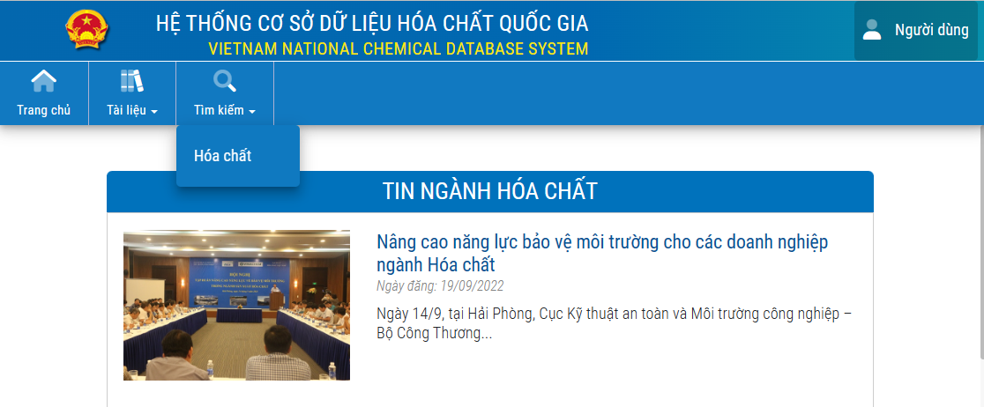

クリック

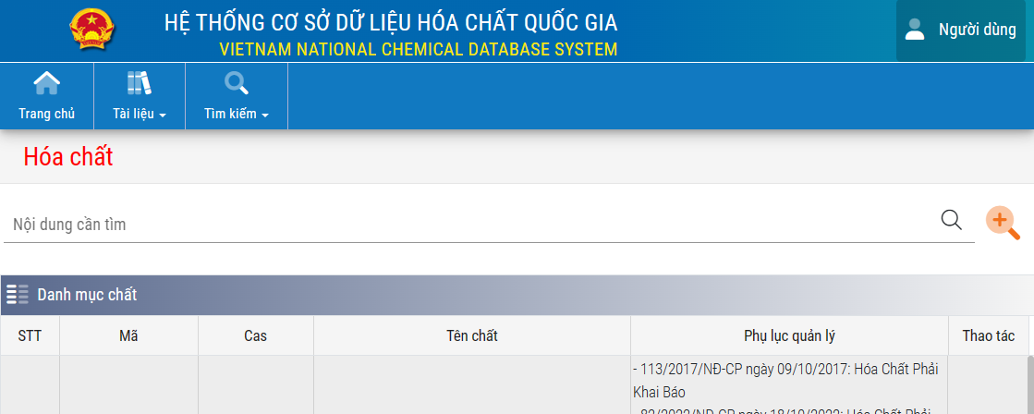

クリック

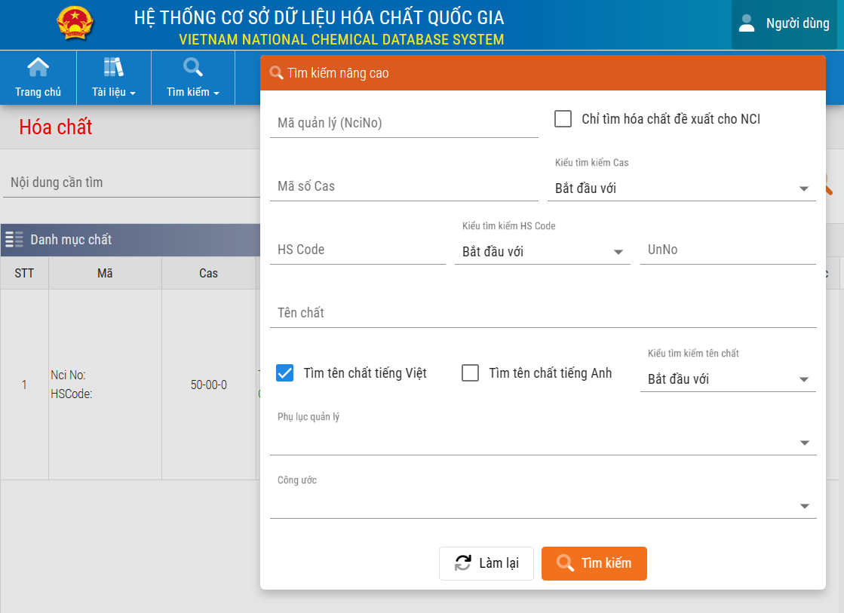

※『既存化学物質』のみを検索の対象とするため、
必ずこちらにチェックを入れてください。

CAS No.入力

クリック

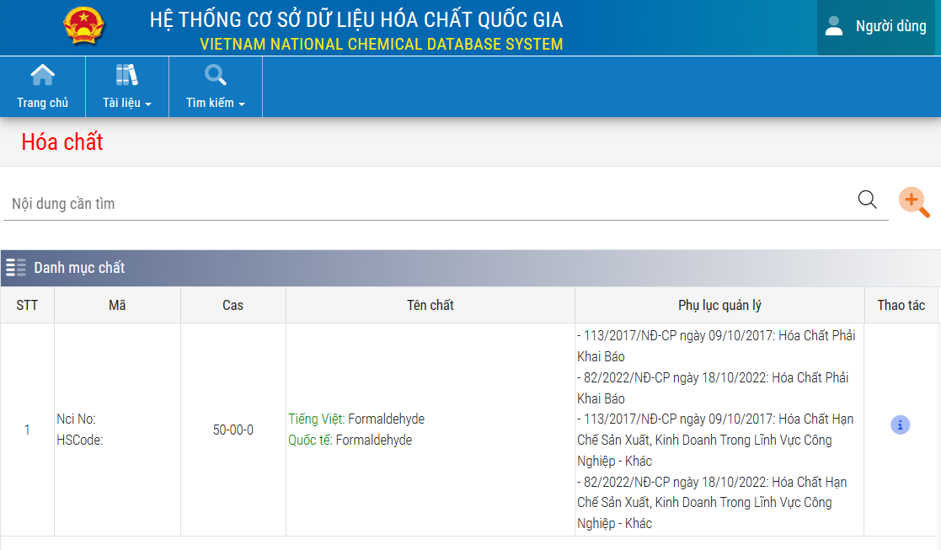

既存化学物質リストに登録がある場合は、ここに物質名が表示されます。

別紙-4
Ver.18 別紙－４
ナミックス㈱
品質保証本部 宛

ISO，製品含有化学物質管理システム構築状況調査票

1.品質／環境マネジメントシステム構築状況および他社認定制度取得状況
※黄色のセルを全て埋めた上でご提出をお願いします。 詳細については見本をご参照ください。
※その他あれば空欄に記入
認証名称 | 構築状況 | 取得状況
 |  | 状 況 | 年月日 (yyyy/m/d) | 有効期限 (yyyy/m/d) | 認証機関、企業名称等
ISO9001
IATF16949
ISO14001
エコアクション２１
自社独自システム

2.製品含有化学物質管理システム構築状況および他社認定制度取得状況
※その他あれば空欄に記入 | ▼他社又は第三者からの認証があれば記入
1)システムの構築状況､ 他社認証制度取得状況 | 構築状況 | 取得状況
 |  | 状 況 | 年月日 (yyyy/m/d) | 有効期限 (yyyy/m/d) | 認証機関、企業名称等
ソニーグリーンパートナー
自社独自システム

3.化学物質管理体制の自己チェック

チェック項目 |  |  |  | 回答
納入先が禁止する化学物質は非含有であることを検証しているか？
購入先の監査を実施し、製品含有化学物質管理システムを審査しているか？
非含有証明書、分析データ等々、グリーン調達のための調査に応ずることは可能か？
高精度分析データの提供は可能か？
材料・配合・製法（工程、設備、場所）等の変更時に、納入先へ事前に 申請し承認を得る仕組みがあるか？

回答年月日
会社名（事業所名）
責任部署名
責任者 役職､氏名､印 | 役職
印
 | 氏名
 | ＴＥＬ
 | ＦＡＸ
 | E-mail

別紙-5
 | Ver.18 別紙－5

 |  | ナミックス（株）
 |  | 品質保証本部 宛

輸出貿易管理令に関する該非判定書

 |  | 対象製品リスト

 |  | No | 対象製品名 |  |  |  |  | No | 対象製品名

 |  | 1 |  |  |  |  |  | 6
 |  | 2 |  |  |  |  |  | 7
 |  | 3 |  |  |  |  |  | 8
 |  | 4 |  |  |  |  |  | 9
 |  | 5 |  |  |  |  |  | 10

 |  | 法令 |  |  |  | 該非判定 | 該当項目（非該当となる場合はその理由も）

 |  | 輸出貿易管理令 別表第１ |  |  | １～１５項 | 判定を選択下さい

 |  | 輸出貿易管理令 別表第２ |  |  |  | 判定を選択下さい

 |  | 回答年月日

 |  | 会社名（事業所名）

 |  | 責任部署名

 |  | 責任者 役職 氏名 印 |  | 役職

印
 |  |  |  | 氏名

 |  |  |  | ＴＥＬ

 |  |  |  | ＦＡＸ

 |  |  |  | E-mail

